Gitについて
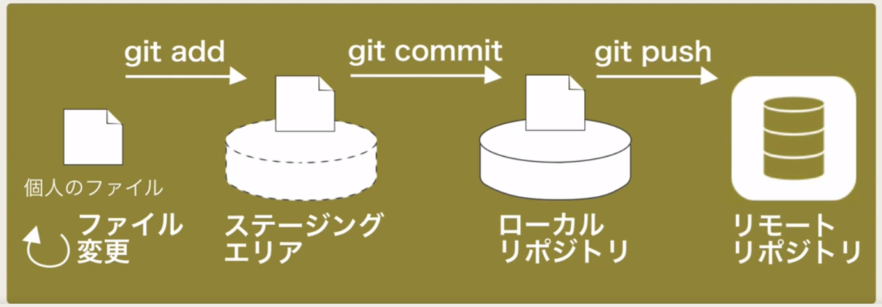
■Udemyカリキュラム
 | はじめてのＧｉｔとＧｉｔｈｕｂ
 | もうこわくないＧｉｔ！チーム開発で必要なＧｉｔを完全マスター

■ gitのサイト
 | GitHub |  |  | Bitbucket
 | 英語サイト | 日本語サイト |  | 英語サイト | 日本語サイト
 | 非公開リポジトリは有料 |  |  | 非公開リポジトリが無料
 | 公開リポジトリは無料 |  |  | チーム開発は有料
 |  |  |  | ※スモールチームでの利用は無料

■ gitの利用方法
 | ・「git for windows」を利用する。 |  | ※https://git-for-windows.github.io
 | ・エディタは「atom」を利用。 |  | ※ https://atom.io/

■ githubの初期設定
 | ・サイトでの登録（https://github.co.jp/） |  | 登録（ユーザID、メールアドレス、パスワード）

 | ・git for windowsでの登録 |  |  |  | コマンド実行 | 実行後の確認方法
 | ※Git Bashから |  | ユーザID |  | git config --global user.name "koj.4129" | git config user.name
 |  |  | メールアドレス |  | git config --global user.email koj_4129@yahoo.co.jp | git config user.email
 |  |  | エディタ |  | git config --global core.editor "atom --wait" | git config core.editor

■ gitの座学
 | ・スナップショットを記録する
 | ・Gitの操作の流れ
 | ローカルは「リポジトリ」「ステージ」「ワークツリー」に分かれている。
 | →ワークツリー | ソースコードの編集、変更
 | →ステージ | コミットする変更を準備する→変更完了したソースコードのみをスナップショットの対象として選択する （git add）
 | →リポジトリ | ステージで選択されたファイル（変更完了としたファイル）を対象にスナップショットを事項する （git commit）
 |  | →このスナップショットの置き場が「リポジトリ」
 | ・Gitのデータ管理方法（データ構造）
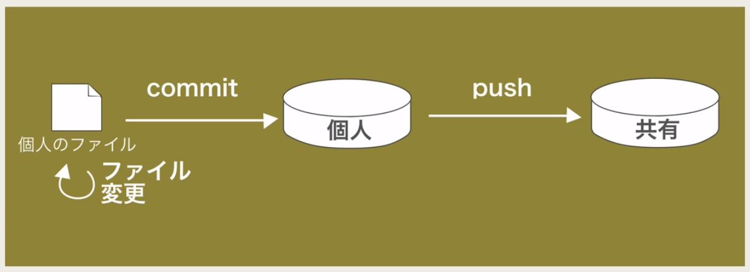
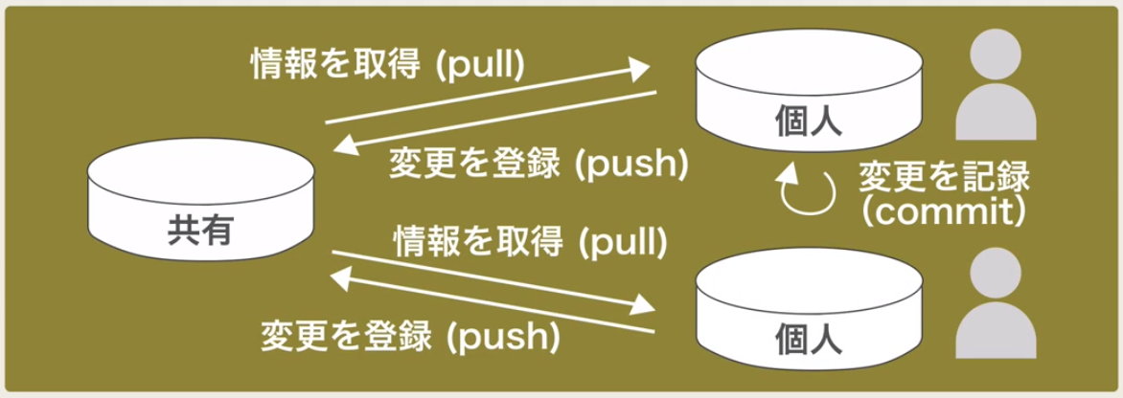

 | ・ GitHubとは
 | Gitリポジトリのホスティングサービス。リポジトリ(変更履歴）をオンライン上であずかるサービス。
 | 特徴：
 | →プルリクエストを発行することで他者とコラボレーションできる
 | →他チーム（世界中）のソフトウェアを見ることができる。

■ Ｇｉｔのインストール
 | →Ｍａｃは最初からインストールされている

■ Ｇｉｔを使う

